A_Decision
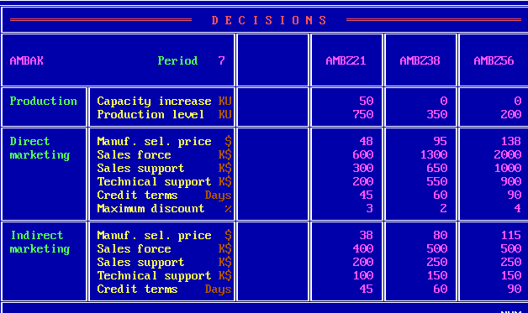
 | Z21 | Z38 | Z56
PC | 50 | 0 | 0
PV | 750 | 350 | 200
DMSP | 48 | 95 | 138
DSF | 600 | 1300 | 2000
DSS | 300 | 650 | 1000
DTS | 200 | 550 | 900
DCT | 45 | 60 | 90
DMD | 3 | 2 | 4
IMSP | 38 | 80 | 115
ISF | 400 | 500 | 500
ISS | 200 | 250 | 250
ITS | 100 | 150 | 150
ICT | 45 | 60 | 90

B_SalesProduction
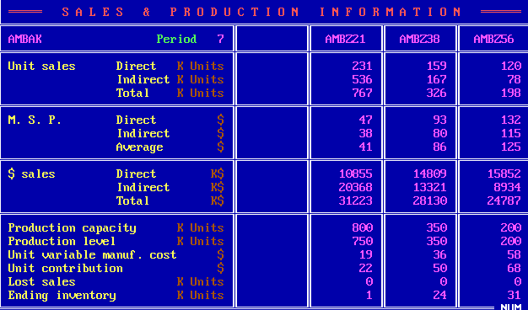
 | Z21 | Z38 | Z56
DUS | 231 | 159 | 120
IUS | 536 | 167 | 78
TUS | 767 | 326 | 198
DMSP | 47 | 93 | 132
IMSP | 38 | 80 | 115
AMSP | 41 | 86 | 125
DS | 10855 | 14809 | 15852
IS | 20368 | 13321 | 8934
TS | 31223 | 28130 | 24787
PC | 800 | 350 | 200
PV | 750 | 350 | 200
UVMC | 19 | 36 | 58
UC | 22 | 50 | 68
LS | 0 | 0 | 0
EI | 1 | 24 | 31

C_ProductContribution
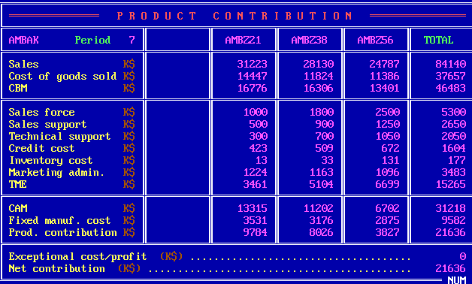
 | Z21 | Z38 | Z56 | Total
S | 31223 | 28130 | 24787 | 84140
CGS | 14447 | 11824 | 11386 | 37657
CBM | 16776 | 16306 | 13401 | 46483
SF | 1000 | 1800 | 2500 | 5300
SS | 500 | 900 | 1250 | 2650
TS | 300 | 700 | 1050 | 2050
CC | 423 | 509 | 672 | 1604
INV | 13 | 33 | 131 | 177
ADM | 1224 | 1163 | 1096 | 3483
TME | 3461 | 5104 | 6699 | 15265
CAM | 13315 | 11202 | 6702 | 31218
FMC | 3531 | 3176 | 2875 | 9582
PC | 9784 | 8026 | 3827 | 21636
ECP |  |  |  | 0
NC |  |  |  | 21636

D_Cumulative
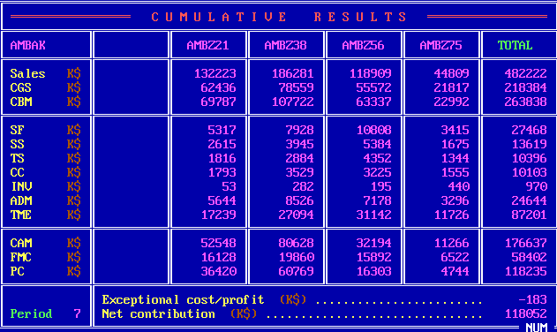
 | Z21 | Z38 | Z56 | Z75 | Total
S | 132223 | 186281 | 118909 | 44809 | 482222
CGS | 62436 | 78559 | 55572 | 21817 | 218384
CBM | 69787 | 107722 | 63337 | 22992 | 263838
SF | 5317 | 7928 | 10808 | 3415 | 27468
SS | 2615 | 3945 | 5384 | 1675 | 13619
TS | 1816 | 2884 | 4352 | 1344 | 10396
CC | 1793 | 3529 | 3225 | 1555 | 10103
INV | 53 | 282 | 195 | 440 | 970
ADM | 5644 | 8526 | 7178 | 3296 | 24644
TME | 17239 | 27094 | 31142 | 11726 | 87201
CAM | 52548 | 80628 | 32194 | 11266 | 176637
FMC | 16128 | 19860 | 15892 | 6522 | 58402
PC | 36420 | 60769 | 16303 | 4744 | 118235
ECP |  |  |  |  | -183
NC |  |  |  |  | 118052

E_ProductSales
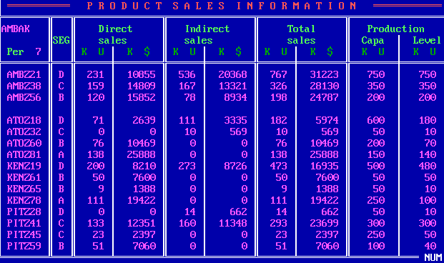
Company | Product | Seg | UDS | MDS | UIS | MIS | UTS | MTS | PC | PV
W | Z21 | D | 231 | 10855 | 536 | 20368 | 767 | 31223 | 750 | 750
W | Z38 | C | 159 | 14809 | 167 | 13321 | 326 | 28130 | 350 | 350
W | Z56 | B | 120 | 15852 | 78 | 8934 | 198 | 24787 | 200 | 200
A | Z18 | D | 71 | 2639 | 111 | 3335 | 182 | 5974 | 600 | 180
A | Z32 | C | 0 | 0 | 10 | 569 | 10 | 569 | 50 | 10
A | Z60 | B | 76 | 10469 | 0 | 0 | 76 | 10469 | 200 | 70
A | Z81 | A | 138 | 25888 | 0 | 0 | 138 | 25888 | 150 | 140
K | Z19 | D | 200 | 8210 | 273 | 8726 | 473 | 16935 | 500 | 480
K | Z61 | B | 50 | 7600 | 0 | 0 | 50 | 7600 | 50 | 50
K | Z65 | B | 9 | 1388 | 0 | 0 | 9 | 1388 | 50 | 10
K | Z78 | A | 111 | 19422 | 0 | 0 | 111 | 19422 | 250 | 100
P | Z28 | D | 0 | 0 | 14 | 662 | 14 | 662 | 50 | 10
P | Z41 | C | 133 | 12351 | 160 | 11348 | 293 | 23699 | 300 | 300
P | Z45 | C | 23 | 2397 | 0 | 0 | 23 | 2397 | 250 | 50
P | Z59 | B | 51 | 7060 | 0 | 0 | 51 | 7060 | 100 | 40

F_MS
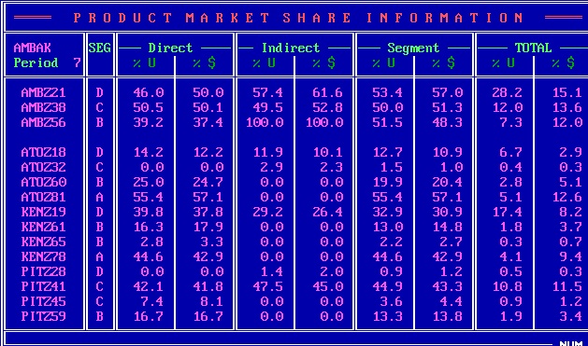
Company | Product | Seg | UDS_P | MDS_P | UIS_P | MIS_P | US_P | MS_P | UTS_P | MTS_P
W | Z21 | D | 46 | 50 | 57.4 | 61.6 | 53.4 | 57 | 28.2 | 15.1
W | Z38 | C | 50.5 | 50.1 | 49.5 | 52.8 | 50 | 51.3 | 12 | 13.6
W | Z56 | B | 39.2 | 37.4 | 100 | 100 | 51.5 | 48.3 | 7.3 | 12
A | Z18 | D | 14.2 | 12.2 | 11.9 | 10.1 | 12.7 | 10.9 | 6.7 | 2.9
A | Z32 | C | 0 | 0 | 2.9 | 2.3 | 1.5 | 1 | 0.4 | 0.3
A | Z60 | B | 25 | 24.7 | 0 | 0 | 19.9 | 20.4 | 2.8 | 5.1
A | Z81 | A | 55.4 | 57.1 | 0 | 0 | 55.4 | 57.1 | 5.1 | 12.6
K | Z19 | D | 39.8 | 37.8 | 29.2 | 26.4 | 32.9 | 30.9 | 17.4 | 8.2
K | Z61 | B | 16.3 | 17.9 | 0 | 0 | 13 | 14.8 | 1.8 | 3.7
K | Z65 | B | 2.8 | 3.3 | 0 | 0 | 2.2 | 2.7 | 0.3 | 0.7
K | Z78 | A | 44.6 | 42.9 | 0 | 0 | 44.6 | 42.9 | 4.1 | 9.4
P | Z28 | D | 0 | 0 | 1.4 | 2 | 0.9 | 1.2 | 0.5 | 0.3
P | Z41 | C | 42.1 | 41.8 | 47.5 | 45 | 44.9 | 43.3 | 10.8 | 11.5
P | Z45 | C | 7.4 | 8.1 | 0 | 0 | 3.6 | 4.4 | 0.9 | 1.2
P | Z59 | B | 16.7 | 16.7 | 0 | 0 | 13.3 | 13.8 | 1.9 | 3.4

G_ProductPosi
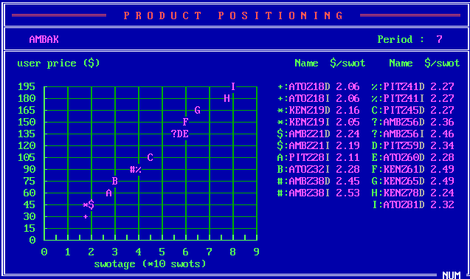
Company | Product | SM | USWOT
A | Z18 | D | 2.06
A | Z18 | I | 2.06
K | Z19 | D | 2.16
K | Z19 | I | 2.05
A | Z21 | D | 2.24
A | Z21 | I | 2.19
P | Z28 | I | 2.11
A | Z32 | I | 2.28
A | Z38 | D | 2.45
A | Z38 | I | 2.53
P | Z41 | D | 2.27
P | Z41 | I | 2.27
P | Z45 | D | 2.27
A | Z56 | D | 2.36
A | Z56 | I | 2.46
P | Z59 | D | 2.34
A | Z60 | D | 2.28
K | Z61 | D | 2.49
K | Z65 | D | 2.49
K | Z78 | D | 2.24
A | Z81 | D | 2.32

H_CompetitiveDirect
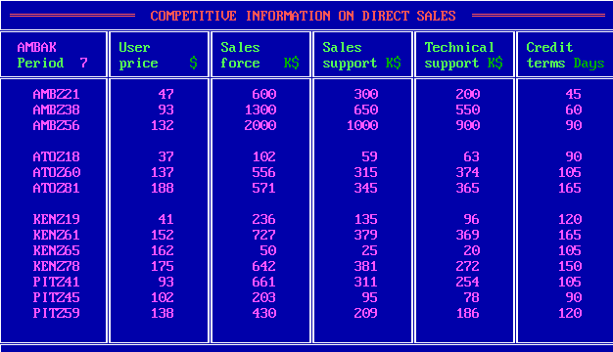
Company | Product | UP | SF | SS | TS | CT
W | Z21 | 47 | 600 | 300 | 200 | 45
W | Z38 | 93 | 1300 | 650 | 550 | 60
W | Z56 | 132 | 2000 | 1000 | 900 | 90
A | Z18 | 37 | 102 | 59 | 63 | 90
A | Z60 | 137 | 556 | 315 | 374 | 105
A | Z81 | 188 | 571 | 345 | 365 | 165
K | Z19 | 41 | 236 | 135 | 96 | 120
K | Z61 | 152 | 727 | 379 | 369 | 165
K | Z65 | 162 | 50 | 25 | 20 | 105
K | Z78 | 175 | 642 | 381 | 272 | 150
P | Z41 | 93 | 661 | 311 | 254 | 105
P | Z45 | 102 | 203 | 95 | 78 | 90
P | Z59 | 138 | 430 | 209 | 186 | 120

I_CompetitiveIndirect
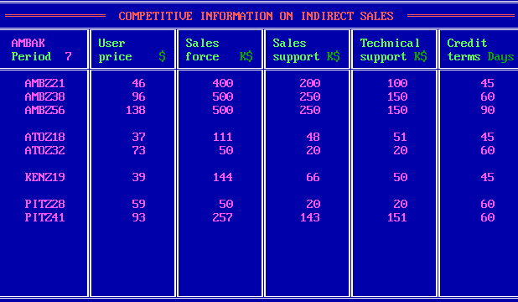
Company | Product | UP | SF | SS | TS | CT
W | Z21 | 46 | 400 | 200 | 100 | 45
W | Z38 | 96 | 500 | 250 | 150 | 60
W | Z56 | 138 | 500 | 250 | 150 | 90
A | Z18 | 37 | 111 | 48 | 51 | 45
A | Z32 | 73 | 50 | 20 | 20 | 60
K | Z19 | 39 | 144 | 66 | 50 | 45
P | Z28 | 59 | 50 | 20 | 20 | 60
P | Z41 | 93 | 257 | 143 | 151 | 60

J_Forecast
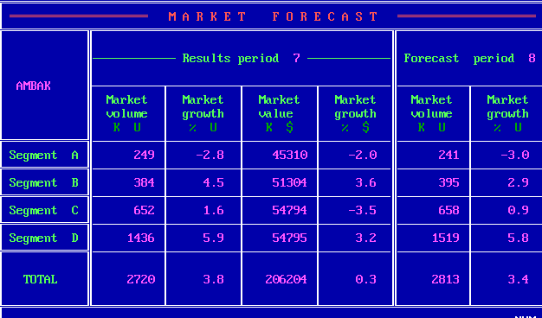
Seg | MV_7 | MVG_7 | MS_7 | MSG_7 | MV_8 | MVG_8
A | 249 | -2.8 | 45310 | -2 | 241 | -3
B | 384 | 4.5 | 51304 | 3.6 | 395 | 2.9
C | 652 | 1.6 | 54794 | -3.5 | 658 | 0.9
D | 1436 | 5.9 | 54795 | 3.2 | 1519 | 5.8
Total | 2720 | 3.8 | 206204 | 0.3 | 2813 | 3.4

K_RD
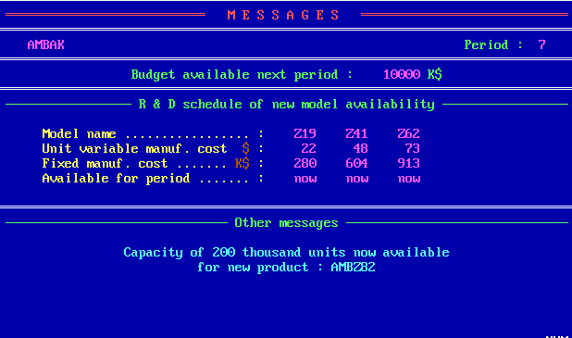
 | Z19 | Z41 | Z62
UVMC | 22 | 48 | 73
MC | 280 | 604 | 913
Available | now | now | now

Z_Projection
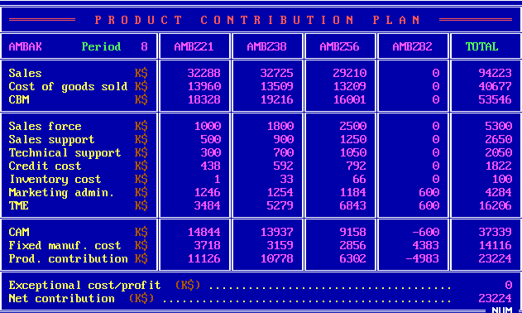
 | Z21 | Z38 | Z56 | Z82 | Total
S | 32288 | 32725 | 29210 | 0 | 94223
CGS | 13960 | 13509 | 13209 | 0 | 40677
CBM | 18328 | 19216 | 16001 | 0 | 53546
SF | 1000 | 1800 | 2500 | 0 | 5300
SS | 500 | 900 | 1250 | 0 | 2650
TS | 300 | 700 | 1050 | 0 | 2050
CC | 438 | 592 | 792 | 0 | 1822
INV | 1 | 33 | 66 | 0 | 100
ADM | 1246 | 1254 | 1184 | 600 | 4284
TME | 3484 | 5279 | 6843 | 600 | 16206
CAM | 14844 | 13937 | 9158 | -600 | 37339
FMC | 3718 | 3159 | 2856 | 4383 | 14116
PC | 11126 | 10778 | 6302 | -4983 | 23224
ECP |  |  |  |  | 0
NC |  |  |  |  | 23224

